Multiples Valuation
Multiples Approach
Industry | Name | Price | Earning | P/E multiple
Tech | Company A | ฿30.0 | ฿3.0 | 10.0x
Tech | Company B | ฿105.0 | ฿12.0 | 8.8x
Tech | Company C | ฿45.0 | ฿6.0 | 7.5x
Tech | Company D | ฿60.0 | ฿9.0 | 6.7x
Tech | Company E | ฿19.0 | ฿3.0 | 6.3x

Average |  |  |  | 7.9x

Tech | Company X | ฿23.55 | ฿3.00

Multiples Approach
Industry | Name | Price | Earning | P/E multiple
Tech | Company A | ฿30.0 | ฿3.0 | 5000.0x | ถ้า 5 company มี Outlier จะส่งผลต่อ P/E Mean มากหรือน้อยกว่าที่ควรจะเป็น อาจะใช้ Meidan แทน
Tech | Company B | ฿105.0 | ฿12.0 | 8.8x
Tech | Company C | ฿45.0 | ฿6.0 | 7.5x
Tech | Company D | ฿60.0 | ฿9.0 | 6.7x
Tech | Company E | ฿19.0 | ฿3.0 | 6.3x

Median |  |  |  | 7.5x

Tech | Company X | ฿22.50 | ฿3.00

ข้อดี คือ ทำง่ายและได้มูลค่าเร็ว
ข้อเสีย คือ หาบริษัทสำหรับเปรียบเทียบได้ยาก (ควรคล้ายกับบริษัทที่เรากำลังหามูลค่า)

Discount Casf Flow
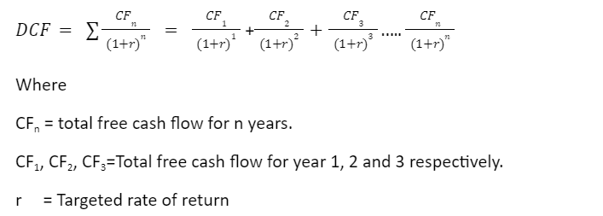
Unit: millions ฿ | DCF Company X |  |  |  |  | Discount Rate (WACC)
Year | 1 | 2 | 3 | 4 | 5 | 5%
Cash Flow | ฿10.00 | ฿10.00 | ฿10.00 | ฿10.00 | ฿10.00
Present Value | ฿9.52 | ฿9.07 | ฿8.64 | ฿8.23 | ฿7.84

Valuation | ฿43.29 | million

ข้อดี คือ ไม่ได้ใช้ข้อมูลในตลาด แต่ใช้ข้อมูลจากธุรกิจของเราเอง
ข้อเสีย คือ ทำได้ยาก, ใช้เวลานาน

